2019_12_data
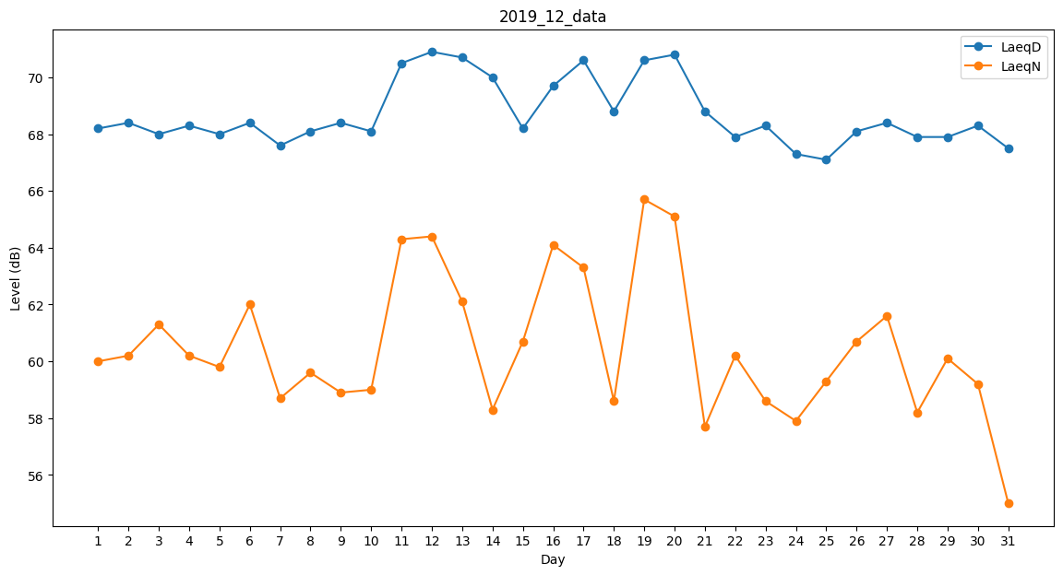
Day | LaeqD | LaeqN
1 | 68.2 | 60
2 | 68.4 | 60.2
3 | 68 | 61.3
4 | 68.3 | 60.2
5 | 68 | 59.8
6 | 68.4 | 62
7 | 67.6 | 58.7
8 | 68.1 | 59.6
9 | 68.4 | 58.9
10 | 68.1 | 59
11 | 70.5 | 64.3
12 | 70.9 | 64.4
13 | 70.7 | 62.1
14 | 70 | 58.3
15 | 68.2 | 60.7
16 | 69.7 | 64.1
17 | 70.6 | 63.3
18 | 68.8 | 58.6
19 | 70.6 | 65.7
20 | 70.8 | 65.1
21 | 68.8 | 57.7
22 | 67.9 | 60.2
23 | 68.3 | 58.6
24 | 67.3 | 57.9
25 | 67.1 | 59.3
26 | 68.1 | 60.7
27 | 68.4 | 61.6
28 | 67.9 | 58.2
29 | 67.9 | 60.1
30 | 68.3 | 59.2
31 | 67.5 | 55

